Sheet1
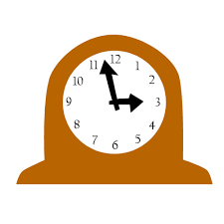

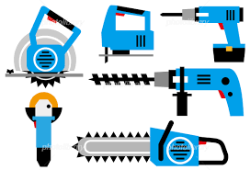
 天 工 Factory ～ものづくリレー～
整理番号 |  |  |  | 班 | ※１班につき12～15人
１ 説明
限定５０個の天草工業高校オリジナルの手作り置時計のものづくり体験ができます。完成した製品はもちろん持ち帰ることができます。充実した体験となるように現役天工生がサポートしますので楽しんでいってください。また、この製品の製作技術は本校の授業や実習を通して学ぶとともに身に着けることができますので、高校の選択で迷っている人にとってとても参考になると思いますよ(^^♪
２ タイムテーブル 10：20スタート
 | １ローテーション |  |  |  |  | ２ローテーション
 | 時間＼班 |  | １班 | ２班 | ３班 | 時間＼班 | １班 | ２班 | ３班
 | 10:20～10:32 |  | C2、E2 | MB2 | J2 | 11:15～11:27 | C2、E2 | MB2 | J2
 | 10:32～10:44 |  | J2 | C2、E2 | MB2 | 11:27～11:39 | J2 | C2、E2 | MB2
 | 10:44～10:56 |  | MB2 | J2 | C2、E2 | 11:39～11:51 | MB2 | J2 | C2、E2
 | 10:56～11:05 |  | M2A |  |  | 11:51～11:00 | M2A
 | 11:05～11:15 |  | ②班の待機、製品の調整など |  |  | 11:00～11:10 | ③班の待機、製品の調整など

 | ３ローテーション |  |  |  |  | ４ローテーション
 | 時間＼班 |  | １班 | ２班 | ３班 | 時間＼班 | １班 | ２班 | ３班
 | 12:10～12:22 |  | C2、E2 | MB2 | J2 | 13:05～13:17 | C2、E2 | MB2 | J2
 | 12:22～12:34 |  | J2 | C2、E2 | MB2 | 13:17～13:29 | J2 | C2、E2 | MB2
 | 12:34～12:46 |  | MB2 | J2 | C2、E2 | 13:29～13:41 | MB2 | J2 | C2、E2
 | 12:46～12:55 |  | M2A |  |  | 13:41～13:50 | M2A
 | 12:55～13:05 |  | ④班の待機、製品の調整など |  |  | 13:50～14:00 | 片付け

３ 作業順路及び組み立て説明 ※タイムテーブルに従い、各教室を係の指示に従って各教室を回ってください。
 |  | Ｍ２Ａ |  | 階 段 | Ｍ２Ｂ | Ｅ２ | Ｃ２ |  | Ｊ２ | 道路側（正門）
チェック欄
 | 海側 | 受付 案内 穴あけ 最終組立 |  |  | 丸棒磨き ダイス加工 ｷｬｯﾌﾟ装着 | はんだ付け 両面テープ の貼り付け | 木枠の やすりがけ 溝切り |  | 文字盤装飾

 |  | ろう下

